步骤
一、账号网址密码
店铺网址

二、操作流程
网址
对应视频
拼多多商家后台-账户资金-对账中心-贷款明细-时间选择上月-查询-导出-下载订单报表-最后将下载的报表数据插入数据库

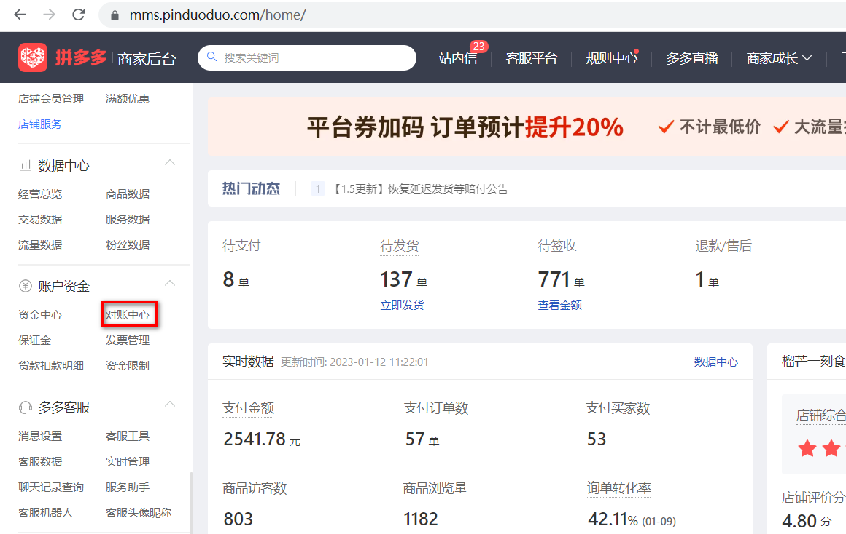

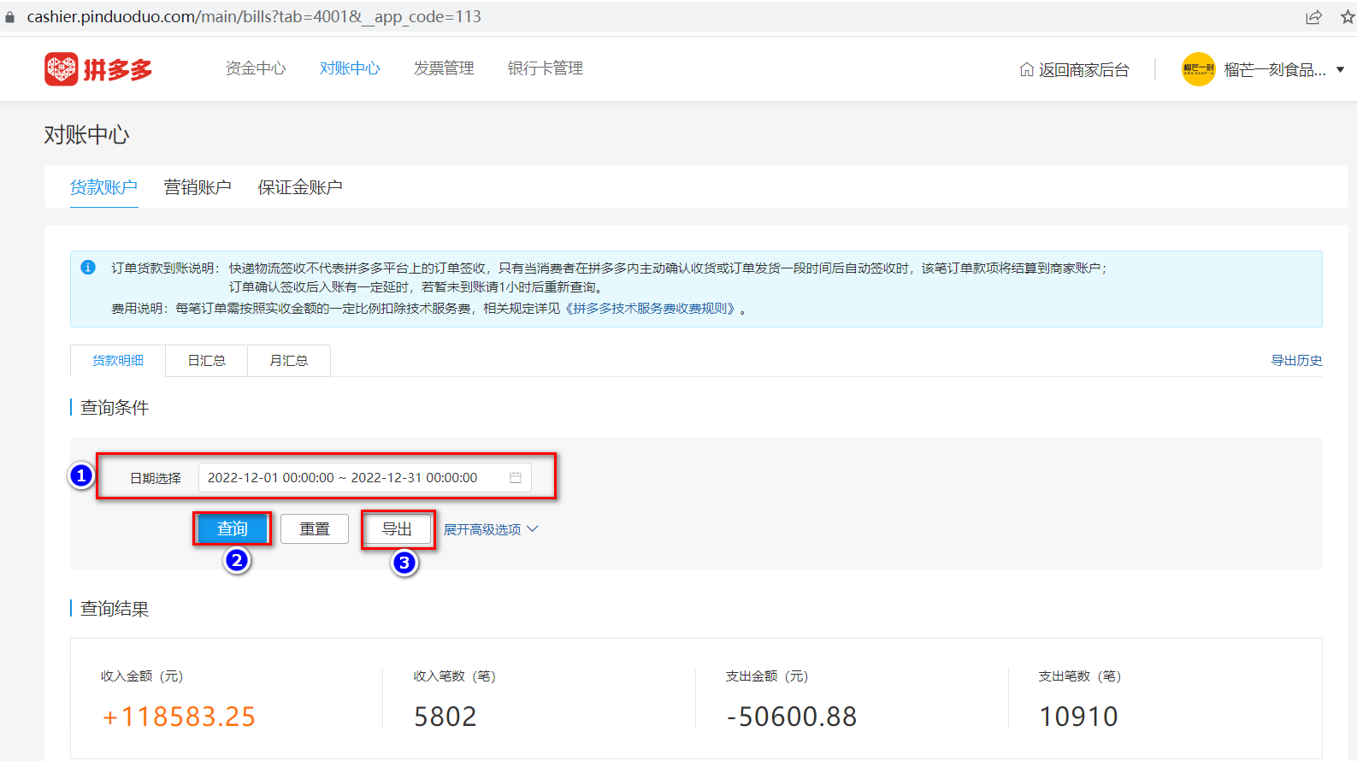

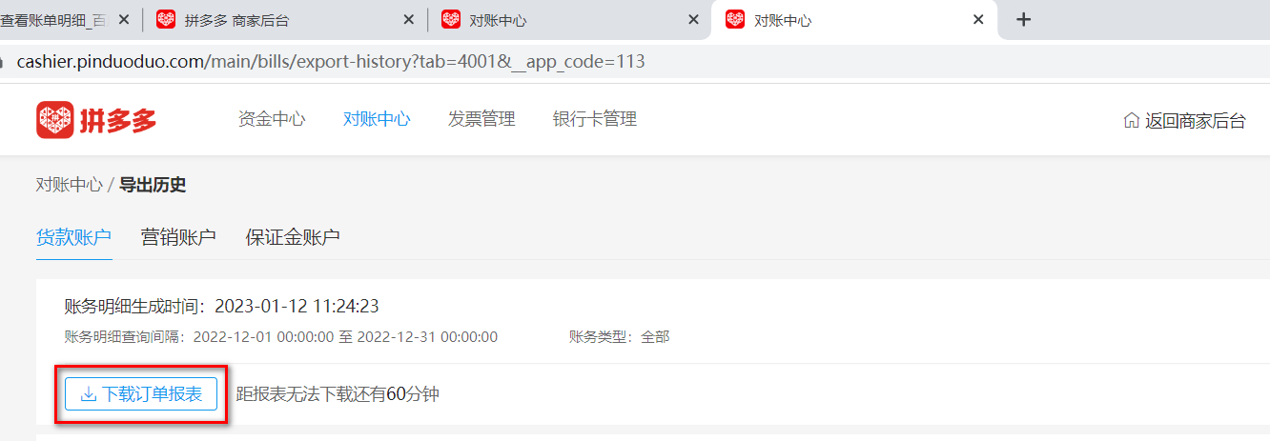

最后将导出或下载后的数据插入到数据库中 每个月运行一次

